ATM-ANS.OR.B.005
CUESTIONARIO |  | DOCUMENTACIÓN ANSP VERSIÓN 1 |  |  |  | Valoración AESA | DF/OB | Comentarios | Personal evaluador
Código | REQUISITO | ACLARACIONES SOBRE EL CUMPLIMIENTO | DOCUMENTACIÓN JUSTIFICATIVA | CÓDIGO | FECHA
ATM/ANS.OR.B.005 (a) (1) | ATM/ANS.OR.B.005 Sistema de gestión
 | a) El proveedor de servicios aplicará y mantendrá un sistema de gestión que incluya: 1) líneas de responsabilidad claramente definidas en toda la organización, incluida una responsabilidad directa del director responsable;
 | GM1 ATM/ANS.OR.B.005(a)(1) Management system
 | RESPONSIBILITIES AND ACCOUNTABILITIES
 | (a) Senior management should ensure that responsibilities and accountabilities are defined and communicated within the service provider and documented within the management system. In the context of this rule, ‘responsibilities’ refers to obligations that can be delegated and ‘accountabilities’ refers to obligations that cannot be delegated.
 | (b) The appointment of an accountable manager who is given the required authorities and responsibilities, requires that the individual has the necessary attributes to fulfil the role. The accountable manager may have more than one function in the organisation. Nonetheless, the accountable manager’s role is to ensure that the management system is properly implemented and maintained through the allocation of resources and tasks.
ATM/ANS.OR.B.005 (a) (2) | a) El proveedor de servicios aplicará y mantendrá un sistema de gestión que incluya: 2) una descripción de los principios y filosofías generales del proveedor de servicios en materia de seguridad, calidad y seguridad de sus servicios, que constituyen en conjunto una política, suscrita por el director responsable;
 | AMC1 ATM/ANS.OR.B.005(a)(2) Management system
 | POLICY
 | (a) The policy should:
 | (1) be signed by the accountable manager;
 | (2) reflect organisational commitments regarding performance of its services and safety, where applicable, and its proactive and systematic management;
 | (3) include reporting principles; and
 | (4) include a commitment to:
 | (i) improve towards the highest performance standards so as to support the achievement of the highest level of safety;
 | (ii) comply with all applicable legislation and requirements, meet all applicable standards and consider best practices;
 | (iii) continually improve the effectiveness of the management system;
 | (iv) provide appropriate resources;
 | (v) enforce the performance of the service required to support the achievement of the highest level of safety in the airspace where the service is provided as one primary responsibility of all managers; and
 | (vi) that the purpose of reporting is improvement and not to apportion blame to individuals.
 | (b) Senior management should:
 | (1) ensure that the policy:
 | (i) is appropriate to the purpose of service providers;
 | (ii) provides a framework for establishing and reviewing objectives in relation to the provision of the service;
 | (iii) is communicated and understood within the service provider; and
 | (iv) is reviewed for continuing suitability;
 | (2) continually promote the policy to all personnel and demonstrate their commitment to it;
 | (3) provide necessary and appropriate human and financial resources for its implementation; and
 | (4) establish objectives in relation to the provision of the services and performance standards.
 | GM1 ATM/ANS.OR.B.005(a)(2) Management system
 | POLICY FOR AIR TRAFFIC SERVICES PROVIDERS VS POLICY FOR ALL OTHER SERVICE PROVIDERS
 | If a service provider does not undertake the provision of air traffic services, then the policy will be recognisable more as a quality policy that is concerned with the performance of the service and conformance to the service provision requirements supporting the achievement of the highest level of safety in the airspace where the service is provided. Should the service provider undertake the provision of air traffic services, then ATS.OR.200 also applies and the policy will need to be expanded to include both the safety and the quality of the service.
 | GM2 ATM/ANS.OR.B.005(a)(2) Management system
 | POLICY — NON-COMPLEX SERVICE PROVIDERS
 | The policy is the means whereby the service provider states its intention to maintain and, where practicable, improve performance levels in all their activities and to minimise their contribution to the risk of an aircraft accident as far as is reasonably practicable.
 | GM3 ATM/ANS.OR.B.005(a)(2) Management system
 | SAFETY CULTURE
 | The policy should actively encourage effective safety reporting and, by defining the line between acceptable performance (often unintended errors) and unacceptable performance (such as negligence, recklessness, violations or sabotage), provide fair protection to reporters. A safety or just culture may not, however, preclude the ‘criminalisation of error’, which is legally, ethically and morally within the sovereign rights of any Member State, provided that European Union law and established international agreements are observed. A judicial investigation, and consequences of some form, may be expected following an accident or serious incident especially if a system failure resulted in lives lost or property damaged, even if no negligence or ill intent existed. A potential issue could, therefore, exist if voluntary hazard reports, which relate to latent deficiencies of a system or its performance, are treated in the same way as those concerning accident and serious incident investigations. The intent of protecting hazard reports should not challenge the legitimacy of a judicial investigation or demand undue immunity.
ATM/ANS.OR.B.005 (a) (3) | a) El proveedor de servicios aplicará y mantendrá un sistema de gestión que incluya: 3) los medios para verificar el rendimiento de la organización del proveedor de servicios a la vista de los indicadores y objetivos de rendimiento del sistema de gestión;
 | GM2 ATM/ANS.OR.B.005(a)(3) Management system
 | PERFORMANCE MONITORING AND MEASUREMENT — SERVICE PROVIDER OTHER THAN AIR TRAFFIC SERVICES PROVIDER
 | A performance indicator (PI) is a type of performance measurement. An organisation may use PIs to evaluate its success, or to evaluate the success of a particular activity in which it is engaged. Sometimes success is defined in terms of making progress towards strategic goals, but often success is simply the repeated, periodic achievement of some level of operational goal (e.g. zero defects). Accordingly, choosing the right PIs relies upon a good understanding of what is important to the organisation. Since there is a need to understand well what is important, various techniques to assess the present state of the business, and its key activities, are associated with the selection of PIs. These assessments often lead to the identification of potential improvements, so performance indicators are routinely associated with 'performance improvement' initiatives. When PIs have performance targets associated with them, they are known as key performance indicators (KPIs).
ATM/ANS.OR.B.005 (a) (4) | a) El proveedor de servicios aplicará y mantendrá un sistema de gestión que incluya: 4) un proceso para identificar cambios en el seno de la organización del proveedor de servicios y el contexto en el que opera, que pueda afectar a los procesos, procedimientos y servicios establecidos y, según sea necesario, modificar el sistema de gestión y/o el sistema funcional para adaptarse a dichos cambios;
 | GM1 ATM/ANS.OR.B.005(a)(4) Management system
 | IDENTIFICATION OF CHANGES TO FUNCTIONAL SYSTEMS
 | This process is used by the service provider to correctly identify proposed changes. The changes dealt with in this GM are the proposed changes to the functional system. These can be triggered internally by changing circumstances that are related to the service provider of concern or externally by changing circumstances that are related to others or to the context in which the service operates, i.e. in situations where the service provider does not have managerial control over them. The triggers are called ‘change drivers’.
 | (a) Identification of internal circumstances (1) The procedure to identify changes needs to be embedded in all parts of the organisation that can modify the functional system, i.e. the operational system used to support the services provided. Examples of proposed changes to the functional system as a response to changing circumstances under the control of the organisation, therefore, include: (i) changes to the way the components of the functional system are used; (ii) changes to equipment, either hardware or software; (iii) changes to roles and responsibilities of operational personnel; (iv) changes to operating procedures; (v) changes to system configuration, excluding changes during maintenance, repair and alternative operations that are already part of the accepted operational envelope; (vi) changes that are necessary as a result of changing circumstances to the operational context under the managerial control of the provider that can impact the service, e.g. provision of service under new conditions; (vii) changes that are necessary as a result of changing circumstances to the local physical (operational) environment of the functional system; and (viii) changes to the working hours and/or shift patterns of key personnel which could impact on the safe delivery of services. (2) These changes are often identified by the service provider using business processes, which will be used to identify changes planned for the medium and long term. Such processes can include: (i) annual business plans; (ii) strategic safety boards; (iii) equipment replacement projects; (iv) airspace reorganisation plans; (v) introduction of new operational concepts, e.g. Free Flight; (vi) accident and incident investigation reports; and (vii) safety monitoring and safety surveys.
 | (b) Identification of external circumstances The service provider should have processes in place to react appropriately to notifications received from those service providers that supply services to them. In addition, changes to the context that can impact on the service provided and are not under the managerial control of the service provider should be identified and treated as potential triggers. Furthermore, the service provider should negotiate contracts with unregulated service providers in accordance with ATM/ANS.OR.B.015 ‘Contracted activities’ that place a responsibility on such organisations to inform them of planned changes to their services.
ATM/ANS.OR.B.005 (a) (5) | a) El proveedor de servicios aplicará y mantendrá un sistema de gestión que incluya: 5) un proceso para revisar el sistema de gestión, identificar las causas del rendimiento insuficiente del sistema de gestión, determinar las implicaciones de dicho rendimiento insuficiente y eliminar o mitigar tales causas;
 | AMC1 ATM/ANS.OR.B.005(a)(5) Management system
 | ASSESSMENT OF THE MANAGEMENT SYSTEM
 | (a) Senior management should assess the service provider’s management system, at planned intervals, to ensure its continuing suitability, adequacy and effectiveness.
 | (b) The review should include assessing opportunities for improvement and the need for changes to the management system, including the policy and objectives.
 | (c) Records from management assessments should be maintained.
ATM/ANS.OR.B.005 (a) (6) | a) El proveedor de servicios aplicará y mantendrá un sistema de gestión que incluya: 6) un proceso para garantizar que el personal del proveedor de servicios está formado y es competente para llevar a cabo sus obligaciones de forma segura, eficiente, sostenible y continuada. En este contexto, el proveedor de servicios deberá establecer políticas de contratación y formación de su personal;
 | AMC1 ATM/ANS.OR.B.005(a)(6) Management system
 | TRAINING AND COMPETENCY
 | A service provider should:
 | (a) determine the necessary competence for personnel performing activities supporting services provision;
 | (b) where applicable, provide training or take other actions to achieve the necessary competence;
 | (c) evaluate the effectiveness of the actions taken;
 | (d) ensure that personnel are aware of the relevance and importance of their activities and how they contribute to the achievement of the objectives; and
 | (e) maintain appropriate records of education, training, skills and experience.
ATM/ANS.OR.B.005 (a) (7) | a) El proveedor de servicios aplicará y mantendrá un sistema de gestión que incluya: 7) un cauce formal de comunicación que garantice que el personal conozca plenamente el sistema de gestión, que permita la transmisión de información fundamental y que haga posible explicar el motivo de la adopción de medidas de seguridad concretas y la introducción o modificación de procedimientos de seguridad.
 | AMC1 ATM/ANS.OR.B.005(a)(7) Management system
 | COMMUNICATION RESPONSIBILITIES
 | The senior management should ensure that appropriate communication processes are established within the service provider and that communication takes place regarding the effectiveness of the management system.
ATM/ANS.OR.B.005 (a) (8) | a) El proveedor de servicios aplicará y mantendrá un sistema de gestión que incluya: 8) un proceso para garantizar que el diseño de los equipos de ATM/ANS, o los cambios en su diseño, sujetos al artículo 6 del Reglamento Delegado (UE) 2023/1768 cumple las especificaciones aplicables, incluida la función de verificación independiente de la demostración de la conformidad sobre cuya base el proveedor de ATM/ANS expide una declaración de conformidad y la correspondiente documentación relativa a la conformidad.
 | AMC1 ATM/ANS.OR.B.005(a)(8) Management system
 | COMPLIANCE PROCEDURE FOR THE ISSUE OF A STATEMENT OF COMPLIANCE
 | The ATM/ANS provider should establish a compliance procedure for making a statement of compliance in accordance with Article 6 of Delegated Regulation (EU) 2023/1768 as part of its management system. The compliance procedure should encompass all compliance activities for demonstrating with sufficient confidence the compliance of the design of ATM/ANS equipment with the applicable DSs established in accordance with Article 6(1) of Delegated Regulation (EU) 2023/1768.
 | AMC2 ATM/ANS.OR.B.005(a)(8) Management system
 | STAFF INVOLVED IN THE COMPLIANCE PROCEDURE
 | The compliance procedure referred to in AMC1 ATM/ANS.OR.B.005(a)(8) should encompass:
 | (a) the training, knowledge and competence for the personnel involved in the deployment process; and
 | (b) the necessary measures to prevent any situation of conflict of interest as regards the demonstration of compliance of the design of ATM/ANS equipment, in particular regarding the staff who should evaluate the results of the deployment checks in an impartial and objective manner.
 | GM1 ATM/ANS.OR.B.005(a)(8) Management system
 | COMPLIANCE PROCEDURE FOR THE ISSUE OF A STATEMENT OF COMPLIANCE
 | When classifying the change to the ATM/ANS equipment subject to Article 6 of Regulation (EU) 2023/1768 as minor or major in accordance with AMC1 Article 6 of the said Regulation, the ATM/ANS provider may establish a compliance procedure for each type of change as part of the change management procedures in accordance with AMC1 ATM/ANS.OR.B.010(a).
 | GM2 ATM/ANS.OR.B.005(a)(8) Management system
 | COMPLIANCE PROCEDURE FOR THE ISSUE OF A STATEMENT OF COMPLIANCE | COMPLIANCE ACTIVITIES
 | Compliance activities that may be conducted as part of a compliance procedure may include the following:
 | (a) record the justification of compliance within compliance documents;
 | (b) perform testing and inspections, as necessary;
 | (c) ensure and record the conformity of the test of ATM/ANS equipment and ensure that the test specimen conforms, as applicable, to the:
 | (1) specifications,
 | (2) drawings,
 | (3) manufacturing processes,
 | (4) software development standards,
 | (5) construction, and
 | (6) assembly means;
 | (d) ensure that the test and measuring equipment to be used for testing is adequate for testing and appropriately calibrated;
 | (e) carry out testing and inspections, as necessary, in accordance with the methods for such testing and inspections, to determine whether the ATM/ANS equipment complies with the applicable detailed specifications.
ATM/ANS.OR.B.005 (a) | AMC1 ATM/ANS.OR.B.005(a) Management system
 | GENERAL
 | An ISO 9001 certificate, issued by an appropriately accredited organisation, addressing the quality management elements required in this Subpart should be considered a sufficient means of compliance for the service provider. In this case, the service provider should accept the disclosure of the documentation related to the certification to the competent authority upon the latter’s request.
 | GM1 to AMC1 ATM/ANS.OR.B.005(a) Management system
 | GENERAL
 | ISO 9001 Certificate(s) covers (cover) the quality management elements of the management system. Other elements required by this Regulation in reference to the management system that are not covered by the ISO 9001 certificate issued by an appropriately accredited organisation should be subject to oversight by the competent authority.
 | AMC4 ATM/ANS.OR.B.005(a) Management system
 | GENERAL — NON-COMPLEX SERVICE PROVIDERS
 | (a) The policy should include a commitment to improve towards the highest standards, comply with all the applicable legal requirements, meet all the applicable standards, consider the best practices, and provide the appropriate resources.
 | (b) The compliance monitoring task may be exercised by the accountable manager, provided that he or she has demonstrated having the related competence as defined in point (b)(4) of GM1 ATM/ANS.OR.B.005(c).
 | (c) Risk management may be performed using hazard checklists or similar risk management tools or processes, which are integrated into the activities of the service provider.
 | (d) A service provider should manage associated risks related to changes, as applicable. Management of changes should be a documented process to identify external and internal changes.
 | (e) A service provider should identify persons who fulfil the role of managers and who are responsible with regard to safety, quality and security of its services, as applicable. These persons may be accountable managers or individuals with an operational role in the service provider.
ATM/ANS.OR.B.005 (b) | b) El proveedor de servicios documentará todos los procesos clave del sistema de gestión, incluido un proceso para concienciar al personal de sus responsabilidades y el procedimiento para corregir esta documentación.
 | AMC1 ATM/ANS.OR.B.005(b) Management system
 | SERVICE PROVIDER’S MANAGEMENT SYSTEM DOCUMENTATION
 | A service provider’s management system documentation should at least include the following information:
 | (a) a statement signed by the accountable manager to confirm that the service provider will continuously work in accordance with the applicable requirements and the service provider’s documentation as required by this Part and other applicable Parts;
 | (b) the service provider’s scope of activities;
 | (c) the titles and names of nominated postholders referred to in ATM/ANS.OR.B.020(b);
 | (d) the service provider’s chart showing the lines of responsibility between the persons referred to in ATM/ANS.OR.B.020(b);
 | (e) a general description and location of the facilities referred to in ATM/ANS.OR.B.025;
 | (f) procedures describing the function and specifying how the service provider monitors and ensures compliance with the applicable requirements referred to in ATM/ANS.OR.B.005(c); and
 | (g) the amendment procedure for the service provider’s management system documentation.
 | GM1 ATM/ANS.OR.B.005(b) Management system
 | SERVICE PROVIDER’S MANAGEMENT SYSTEM DOCUMENTATION
 | (a) It is not required to duplicate information in several manuals. The information may be contained in the service provider’s manuals (e.g. operations manual, training manual), which may also be combined.
 | (b) A service provider may also choose to document some of the information required to be documented in separate documents (e.g. procedures). In this case, it should ensure that manuals contain adequate references to any document kept separately. Any such documents are then to be considered an integral part of the service provider’s management system documentation.
 | (c) A service provider’s management system documentation may be included in a separate manual or in (one of) the manual(s) as required by the applicable subpart(s). A cross reference should be included.
ATM/ANS.OR.B.005 (c) | c) El proveedor de servicios establecerá una función encargada de supervisar la conformidad de su organización con los requisitos aplicables y la adecuación de los procedimientos. El control del cumplimiento incluirá un sistema de comunicación de no conformidades al director responsable con el fin de asegurar una aplicación eficaz de las medidas correctoras, según sea necesario.
 | AMC1 ATM/ANS.OR.B.005(c) Management system
 | COMPLIANCE MONITORING — GENERAL FOR COMPLEX SERVICE PROVIDERS
 | (a) Compliance monitoring
 | The implementation and use of a compliance monitoring function should enable the service provider to monitor compliance with the relevant requirements of this Part and other applicable Parts.
 | (1) A service provider should specify the basic structure of the compliance monitoring function applicable to the activities conducted.
 | (2) The compliance monitoring function should be structured according to the size of the service provider and the complexity of the activities to be monitored, including those which have been subcontracted.
 | (b) A service provider should monitor compliance with the procedures they have designed to ensure that services are provided with the required safety levels and quality, as applicable. In doing so, they should as a minimum, and where appropriate, monitor:
 | (1) manuals, logs, and records;
 | (2) training standards; and
 | (3) management system procedures.
 | (c) Organisational set-up
 | (1) A person should be responsible for compliance monitoring to ensure that the service provider continues to meet the requirements of this Part and other applicable Parts. The accountable manager should ensure that sufficient resources are allocated for compliance monitoring.
 | (2) Personnel involved in the compliance monitoring should have access to all parts of service provider and, as necessary, any contracted organisation.
 | (3) In the case the person responsible for compliance monitoring acts also as safety manager, the accountable manager, with regard to his or her direct accountability for safety, should ensure that sufficient resources are allocated to both functions, taking into account the size of the service provider and the nature and complexity of its activities.
 | (4) The independence of the compliance monitoring function should be established by ensuring that audits and inspections are carried out by personnel not directly involved in the activity being audited.
 | (d) Compliance monitoring documentation
 | (1) Relevant documentation should include relevant part(s) of the service provider’s management system documentation.
 | (2) In addition, relevant documentation should also include:
 | (i) terminology;
 | (ii) specified activity standards;
 | (iii) a description of the service provider;
 | (iv) allocation of duties and responsibilities;
 | (v) procedures to ensure compliance;
 | (vi) the compliance monitoring programme, reflecting:
 | (A) the schedule of the monitoring programme;
 | (B) audit procedures;
 | (C) reporting procedures;
 | (D) follow-up and corrective action procedures; and
 | (E) the record-keeping system;
 | (vii) the training syllabus referred to in (e)(2); and
 | (viii) document control.
 | (e) Training
 | (1) Correct and thorough training is essential to optimise compliance in every service provider. In order to achieve significant outcomes of such training, the service provider should ensure that all personnel understand the objectives as laid down in the service provider’s management system documentation.
 | (2) Those responsible for managing the compliance monitoring function should receive training on this task. Such training should cover the requirements of compliance monitoring, manuals and procedures related to the task, audit techniques, reporting and recording.
 | (3) Time should be provided to train all personnel involved in compliance management and for briefing the remainder of the personnel.
 | (4) The allocation of time and resources should be governed by the volume and complexity of the activities concerned.
 | GM1 ATM/ANS.OR.B.005(c) Management system
 | COMPLIANCE MONITORING ORGANISATIONAL SET-UP
 | (a) The role of the compliance monitoring may be performed by a compliance monitoring manager to ensure that the activities of the service provider are monitored for compliance with the applicable regulatory requirements and any additional requirements established by the service provider, and that these activities are being carried out properly under the supervision of other relevant nominated postholders and line managers.
 | (b) The compliance monitoring manager should: (1) be responsible for ensuring that the compliance monitoring programme is properly implemented, maintained, and continually reviewed and improved; (2) have direct access to the accountable manager; (3) not be one of the line managers; and (4) be able to demonstrate relevant knowledge, background and appropriate experience related to the activities of the service provider, including knowledge and experience in compliance monitoring.
 | (c) The compliance monitoring manager may perform all audits and inspections himself/herself or appoint one or more auditors by choosing personnel having the related competence as defined in point (b)(iii), either from within or outside the service provider.
 | (d) Regardless of the option chosen, it needs to be ensured that the independence of the audit function is not affected, in particular in cases where those performing the audit or inspection are also responsible for other activities within the service provider.
 | (e) In case external personnel are used to perform compliance audits or inspections: (1) any such audits or inspections are performed under the responsibility of the compliance monitoring manager; and (2) the compliance monitoring manager remains responsible for ensuring that the external personnel has relevant knowledge, background and experience as appropriate to the activities being audited or inspected, including knowledge and experience in compliance monitoring.
 | (f) A service provider retains the ultimate responsibility for the effectiveness of the compliance monitoring function, in particular for the effective implementation and follow-up of all corrective actions.
ATM/ANS.OR.B.005 (d) | d) Un proveedor de servicios vigilará el comportamiento de su sistema funcional y, cuando se identifique su bajo rendimiento, establecerá sus causas y las eliminará o, tras haber determinado la implicación del bajo rendimiento, mitigará sus efectos.
 | AMC1 ATM/ANS.OR.B.005(d) Management system
 | REACTION TO UNDERPERFORMANCE OF FUNCTIONAL SYSTEMS
 | If the cause of the underperformance is found to be: (a) a flaw in the functional system, the service provider should initiate a change to the functional system either to remove the flaw or mitigate its effects;
 | If the cause of the underperformance is found to be: (b) a flawed argument associated with a change to that functional system, the service provider should either: (1) provide a valid argument; or (2) where the service provider considers it more feasible, initiate a change to the functional system.
 | GM1 ATM/ANS.OR.B.005(d) Management system
 | MONITORING
 | This behaviour could be understood as performance of the service(s) delivered by the functional system of the ATM/ANS provider (e.g. specification such as function, accuracy, availability, continuity, timeliness, reliability, integrity, etc.). When the monitoring activity identifies underperformance of the service provided with respect to the specification of the service, the ATM/ANS provider should introduce mitigation measures. For example, the ATC provider should monitor the quality of communication services and verify the conformance with the level of performance required for the operational environment under its responsibility with regard to the provision of ATC with data link services.
ATM/ANS.OR.B.005 (e) | e) El sistema de gestión se ajustará al tamaño del proveedor de servicios y la complejidad de sus actividades, teniendo en cuenta los peligros y riesgos asociados inherentes a estas actividades.
 | AMC1 ATM/ANS.OR.B.005(e) Management system
 | SIZE, NATURE AND COMPLEXITY OF THE ACTIVITY
 | (a) An air traffic services provider should be considered as complex unless it is eligible to apply for a limited certificate and fulfils the criteria set out in ATM/ANS.OR.A.010(a).
 | (b) An air navigation services provider, other than an air traffic services provider, should be considered as complex unless it is eligible to apply for a limited certificate and fulfils the criteria set out in ATM/ANS.OR.A.010(b)(1).
 | (c) An aerodrome flight information services provider should be considered as complex unless it is eligible to apply for a limited certificate and fulfils the criteria set out in ATM/ANS.OR.A.010(b)(2).
 | (d) A service provider, other than an air navigation services provider, should be considered as complex when it has a workforce of more than 20 full-time equivalents (FTEs) involved in the activity subject to Regulation (EC) No 216/2008 and its implementing rules.
 | GM1 ATM/ANS.OR.B.005(e) Management system
 | SIZE, NATURE AND COMPLEXITY OF THE ACTIVITY
 | (a) In consideration of the EUR 1 000 000 gross annual turnover referred to in ATM/ANS.OR.A.010(b)(1), this is assessed against the income the air navigation services provider generates in the provision of the services specified in Annex Vb to Regulation (EC) No 216/2008 and does not include any income generated by the air navigation services provider who undertakes other commercial activity that generates income.
 | (b) In consideration of operating regularly not more than one working position at any aerodrome referred to in ATM/ANS.OR.A.010(b)(2), this means that for the majority (i.e. greater than 50 %) of time an aerodrome is operational, only one working position is used.
 | 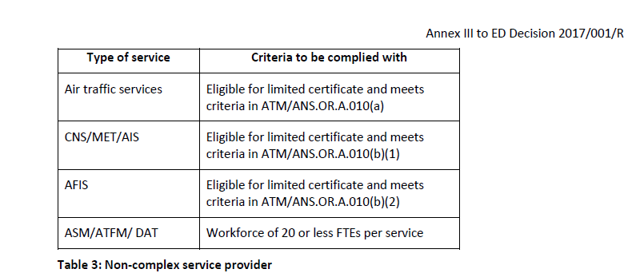 (c) Table 3 below illustrates the circumstances under which the service provider could be considered as non-complex.
ATM/ANS.OR.B.005 (f) | f) Dentro de su sistema de gestión, el proveedor de servicios creará interfaces formales con los proveedores de servicios y empresas de aviación pertinentes a fin de:
 | 1) garantizar que los peligros para la seguridad de la aviación que impliquen sus actividades sean identificados y evaluados, y se gestionen y mitiguen los riesgos asociados, en su caso;
 | 2) garantizar que preste sus servicios de conformidad con los requisitos del Reglamento.
 | GM1 ATM/ANS.OR.B.005(f) Management system
 | GENERAL
 | Within the scope of this Regulation, only the air traffic services provider can identify hazards, assess the associated risks and mitigate or propose mitigating measures where necessary. This requirement implies that all service providers (air traffic services and non-air traffic services) establish formal interfaces (e.g. service level agreements, letters of understanding, memorandum of cooperation) between the relevant services providers themselves or between the service providers and other aviation undertakings (e.g. aerodrome operators) so as to ensure that hazards associated with the use of the services they provide are identified and the risks assessed and whenever needed mitigated. It does not imply that this has to be done by the service providers themselves (e.g. MET or AIS providers cannot do this by themselves) as only the air traffic services provider can, but they need to establish the interfaces with those service providers (ATS providers) or other aviation undertaking (e.g. aerodrome operators) who are able to do so. The formal interfaces could address the mitigation means put on the different providers (e.g. via requirements in a service level agreement).
 | GM2 ATM/ANS.OR.B.005(f) Management system
 | LOCAL RUNWAY SAFETY TEAM
 | The service provider should participate in the local runway safety team (LRST) established by the aerodrome operator in accordance with AMC1 ADR.OR.D.027 and GM2 ADR.OR.D.027.
ATM/ANS.OR.B.005 (g) | g) En caso de que el proveedor de servicios también sea titular de un certificado de operador de aeródromo, garantizará que el sistema de gestión abarca todas las actividades del alcance de sus certificados.
ATM/ANS.OR.B.005 | GM1 ATM/ANS.OR.B.005 Management system
 | DEFINITIONS AND CONCEPT OF MANAGEMENT SYSTEM
 | a) ISO 9000 series of standards define a management system as a 'set of interrelated or interacting elements to establish policy and objectives and to achieve those objectives'.
 | b) Another available definition of management system is the following: ‘The structure, processes and resources needed to establish an organisation's policy and objectives and to achieve those objectives.'
 | c)Traditionally, separate management systems were developed to address issues such as safety, quality, environment, health and safety, finance, human resources, information technology and data protection. However, it is foreseen that more and more the services providers will establish integrated management systems following the harmonised set of requirements in this Regulation.
 | d)The Regulation does not require that the different management systems are integrated but it facilitates their integration.
 | GM2 ATM/ANS.OR.B.005 Management system
 | RELATIONSHIP BETWEEN THE TYPE OF SERVICE AND SAFETY MANAGEMENT — QUALITY MANAGEMENT
 | a) All service providers are required to establish and maintain a management system. However, only an air traffic services provider can have managerial control over functions directly affecting the safety of the flight (e.g. the ATCO to separate aircraft from each other). Hence, the management system requirements in Annex III, which apply to all service providers, are more broadly associated with the quality of the service rather than the safety of the service. Annex IV (Part-ATS) has specific safety management requirements for the provision of air traffic services. Therefore, only the air traffic services provider (that providing air traffic control, alerting service, air traffic advisory service or flight information service) is required to have a safety management system and undertake safety assessment of changes to the functional system
 | b) Service providers other than the air traffic services provider can still affect the safety of the flight through functions or services they provide, but this will always be influenced by the way in which the air traffic services provider or airspace user are using those functions or services. Therefore, service providers other than air traffic services providers have a management system which manages the performance of service (rather than the safe use of their services for flight navigation and the control which is beyond the managerial control of the service provider). This performance of the service refers to such properties of the service provided such as accuracy, reliability, integrity, availability, timeliness, etc.
 | c) It is quite likely that air traffic services providers have contractual arrangements in place with other service providers, whose services they use, specifying the required performance and requiring the service provider to inform, in a timely manner, the air traffic services provider of any impact on the performance of services supplied.
 | d) When the service provider other than an air traffic services provider provides services or functions directly to a flight (e.g. MET) without involving air traffic services, then the safe use of those services is the responsibility of the users of those services.
 | e) When the air traffic services provider also provides other services, it may choose to combine the necessary performance and safety management activities into an integrated management system covering all services.

ATM-ANS.OR.B.010
CUESTIONARIO |  | DOCUMENTACIÓN ANSP VERSIÓN 1 |  |  |  | Valoración AESA | DF/OB | Comentarios | Personal evaluador
Código | REQUISITO | ACLARACIONES SOBRE EL CUMPLIMIENTO | DOCUMENTACIÓN JUSTIFICATIVA | CÓDIGO | FECHA
ATM/ANS.OR.B.010 (a) | ATM/ANS.OR.B.010 Procedimientos de gestión de cambios
 | a) El proveedor de servicios empleará procedimientos para gestionar, evaluar y, si fuera necesario, mitigar el impacto de los cambios sobre sus sistemas funcionales de conformidad con los puntos ATM/ANS.OR.A.045, ATM/ANS.OR.C.005, ATS.OR.205 y ATS.OR.210, según proceda.
 | AMC1 ATM/ANS.OR.B.010(a) Change management procedures
 | GENERAL
 | (a) The procedures, and the change of the procedures, used by a service provider to manage changes should cover the complete lifecycle of a change.
 | (b) The service provider should show that the procedures address all the actions and all the evidence needed in order to comply with the requirements laid down in ATM/ANS.OR.A.045, ATS.OR.205, ATS.OR.210, and ATM/ANS.OR.C.005, as appropriate. For that purpose, the service provider should use a compliance matrix, which shows:
 | (1) which part of a procedure addresses which part of the Regulation (i.e. the requirement of the implementing rule); and
 | (2) the rationale explaining how the procedures demonstrate compliance with the Regulation.
 | (c) The service provider should ensure that the roles and responsibilities for the change management processes are identified in the procedures.
 | (d) Procedures should be submitted in a manner agreed between the service provider and the competent authority. Until an agreement is reached, the competent authority will prescribe the means of submission.
 | (e) The procedure that defines the notification process for changes includes:
 | (1) the point of contact in charge of the notification of changes, e.g. person, or part of the organisation and the role;
 | (2) the means used for notification, e.g. fax, email, mail, use of database or others.
 | (f) The management of change procedures should include a change identification procedure. This procedure, which is a precursor of the change notification process, should seek out potential changes, confirm that there is a real intent to implement them (propose the change) and, if so, initiate the notification process.
 | GM1 to AMC1 ATM/ANS.OR.B.010(a) Change management procedures
 | COMPLIANCE MATRIX
 | The following example of a matrix could be used by the service provider to document the compliance status of its change management procedures.
 | 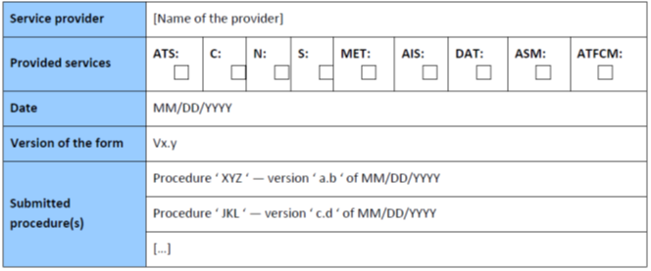 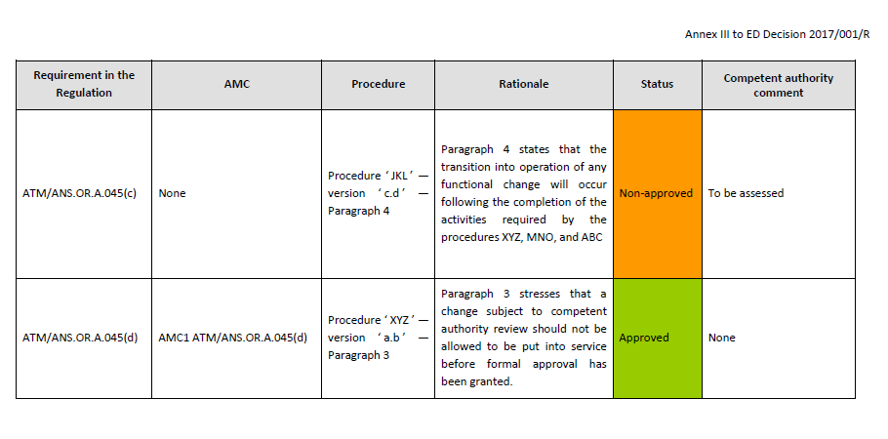
 | AMC2 ATM/ANS.OR.B.010(a) Change management procedures
 | GENERAL
 | (a) As part of the change management procedures, the service provider should keep a register of the records of all notified changes. The register should include:
 | (1) the status of the implementation of the change, i.e. planned, under review, under implementation, implemented, or cancelled;
 | (2) the notification;
 | (3) (a link to) the location of the actual record, including a reference to all information passed to the competent authority in accordance with ATM/ANS.OR.A.045(a)(2).
 | (b) In addition, when the changes are selected for review, the register should also include:
 | (1) the review decision from the competent authority; and
 | (2) a link to records of the change approval by the competent authority.
 | GM1 ATM/ANS.OR.B.010(a) Change management procedures
 | GENERAL
 | (a) The change management procedures for changes to functional systems should include:
 | (1) the identification and notification of proposed changes;
 | (2) the identification of the scope of the change, i.e. the identification of what parts of the functional system are to be changed or are affected by the change;
 | (3) the assessment and assurance of the change;
 | (4) the approval of the change; and
 | (5) the establishment of the monitoring criteria to ensure that the change will remain acceptable as long as it is in operation (acceptably safe for air traffic service providers or acceptably trustworthy for other service providers). The monitoring of the changed system is part of the activities related to the management system of the service provider. It is not covered by the change management procedures themselves.
 | (b) The procedures that manage changes to functional systems do not include the processes to identify the circumstances that will trigger the change. These should be part of the management system(s) as laid down in ATM/ANS.OR.B.005 and/or ATS.OR.200, as applicable.
 | (c) The change management procedures should address the following:
 | (1) procedural-oriented content, which details:
 | (i) the roles and activities with regard to change management, safety assessment and safety support assessment;
 | (ii) the identification of the parts of the functional system affected by the proposed change;
 | (iii) the type of safety assessment or safety support assessment that has to be used for the identified type of changes;
 | (iv) the competence of the persons performing change management, safety assessments and safety support assessments;
 | (v) the identified triggers for performing a safety assessment and a safety support assessment;
 | (vi) the means of change notification; ‘means’ includes the form of notification;
 | (vii) the means of identifying any organisations or aviation undertakings using the service that are potentially affected by the change; and
 | (viii) the means of informing those identified in (vii).
 | (2) Method-oriented content, which details description of the safety assessments and safety support assessments methods and mitigation methods used by the service provider.
 | (d) For each change management procedure or part of a change management procedure approved, the agreement on notification of any change over them should be documented and formalised. In any case, the service provider should keep records of these changes.
ATM/ANS.OR.B.010 (b) | b) Los procedimientos contemplados en la letra a) o cualquier modificación significativa de esos procedimientos:
 | 1) serán enviados por el proveedor de servicios para la aprobación de la autoridad competente;
 | 2) no se utilizarán hasta que sean aprobados por la autoridad competente.
ATM/ANS.OR.B.010 (c) | c) Cuando los procedimientos aprobados contemplados en la letra b) no sean adecuados para un cambio concreto, el proveedor de servicios:
 | 1) solicitará a la autoridad competente una exención para desviarse de los procedimientos aprobados;
 | 2) proporcionará información sobre la desviación y la justificación de su uso a la autoridad competente;
 | 3) no utilizará la desviación hasta que sea aprobada por la autoridad competente.

ATM-ANS.OR.B.015
CUESTIONARIO |  | DOCUMENTACIÓN ANSP VERSIÓN 1 |  |  |  | Valoración AESA | DF/OB | Comentarios | Personal evaluador
Código | REQUISITO | ACLARACIONES SOBRE EL CUMPLIMIENTO | DOCUMENTACIÓN JUSTIFICATIVA | CÓDIGO | FECHA
ATM/ANS.OR.B.015 | ATM/ANS.OR.B.015 Actividades contratadas
 | a) Las actividades contratadas incluyen todas las actividades dentro del alcance de las operaciones del proveedor de servicios, de conformidad con los términos del certificado, que son realizadas por otras organizaciones certificadas para llevar a cabo tal actividad o, en caso de no estar certificadas, que trabajan bajo la supervisión del proveedor de servicios. El proveedor de servicios garantizará que, cuando se contrate o compre cualquier parte de sus actividades a organizaciones externas, la actividad, sistema o parte de la actividad contratada o adquirida resulte conforme a los requisitos aplicables.
 | b) Cuando el proveedor de servicios contrate cualquier parte de sus actividades a una organización que no estuviera ella misma certificada conforme al presente Reglamento para llevar a cabo dicha actividad, velará por que la organización contratada trabaje bajo su supervisión. El proveedor de servicios velará por que la autoridad competente disponga de acceso a la organización contratada a fin de determinar la conformidad permanente con los requisitos aplicables en virtud de este Reglamento.
 | AMC1 ATM/ANS.OR.B.015 Contracted activities
 | RESPONSIBILITY WHEN CONTRACTING ACTIVITIES
 | (a) A contract should exist between the service provider and the contracted organisation clearly defining the contracted activities and the applicable requirements, including training and competences requirements for air traffic safety electronics personnel (ATSEP) employed by the contracted organisation, where applicable.
 | (b) The contracted activities, performed by an organisation that is not itself certified in accordance with this Regulation to carry out such activity, should be included in the service provider’s oversight process. In this context, where the contracted activity requires the ATSEP employed by contracted organisation to undertake any aspect of this activity, the service provider should ensure that those ATSEP have received the applicable training and competences foreseen in Subpart A of Annex XIII.
 | (c) A service provider should ensure that the contracted organisation has the necessary authorisation, declaration or approval when required, and commands the resources and competence to undertake the task.
 | GM1 to AMC1 ATM/ANS.OR.B.015 Contracted activities
 | RESPONSIBILITY WHEN CONTRACTING ACTIVITIES
 | The applicable requirements may include the necessary elements from the training and competence assessment of ATSEP laid down in Annex XIII to this Regulation in accordance with ATSEP.OR.105 in order to ensure equivalent level of safety and level playing field for the maintenance of systems and equipment regardless of whether such services are provided internally in the service provider or outsourced.
 | AMC2 ATM/ANS.OR.B.015 Contracted activities
 | RESPONSIBILITY WHEN CONTRACTING ACTIVITIES
 | (a) When the contracted organisation is itself certified in accordance with this Regulation to carry out the contracted activities, the service providers’ compliance monitoring should at least check that the approval effectively covers the contracted activities and that it is still valid.
 | (b) When the service provider is not certified itself to provide the service, it should only contract or purchase services from a certified organisation when so required by this Regulation.
 | GM1 ATM/ANS.OR.B.015 Contracted activities
 | GENERAL
 | (a) A service provider may contract certain activities to external organisations. ‘Contracted activities’ means those activities within the service provision conditions attached to the service provider’s certificate that are performed by other organisations either themselves certified to carry out such an activity or if not certified, working under the service provider’s oversight. The scope of the service provider's oversight covers the contracted activities performed by the external organisation that is not itself certified in accordance with this Regulation.
 | (b) Activities contracted to external organisations for the provision of services may include areas such as:
 | (1) aeronautical information services;
 | (2) meteorological services, etc.
 | (c) In the case of activities contracted, the service provider should define relevant management responsibilities within its own organisation.
 | (d) The ultimate responsibility for the services provided by contracted organisations should always remain with the contracting service provider.
 | GM2 ATM/ANS.OR.B.015 Contracted activities
 | RESPONSIBILITY WHEN CONTRACTING ACTIVITIES
 | (a) A contract could take the form of a written agreement, letter of agreement, service letter agreement, memorandum of understanding, etc. as appropriate for the contracted activities.
 | (b) A service provider’s assurance process could be included into the service provider’s management system and compliance monitoring programmes.
 | (c) In order to ensure that the contracted organisation is able to perform the contracted activities, the service provider may conduct a prior audit of the contracted party.
 | GM3 ATM/ANS.OR.B.015 Contracted activities
 | RESPONSIBILITY WHEN CONTRACTING ACTIVITIES
 | (a) Regardless of the approval status of the contracted organisation, the service provider is responsible for ensuring that all contracted activities are subject to compliance monitoring as required by ATM/ANS.OR.B.005(c), and in the case of air traffic services provider, also to hazard identification and risk management as required by ATS.OR.200(2).
 | (b) If a service provider requires a contracted organisation to conduct an activity which exceeds the privileges of the contracted organisation’s certificate, this will be considered as the contracted organisation working under the approval and oversight of the contracting service provider.
 | GM4 ATM/ANS.OR.B.015 Contracted activities
 | RESPONSIBILITY WHEN CONTRACTING ACTIVITIES
 | Table 4 below illustrates the responsibilities when contracting.
 | 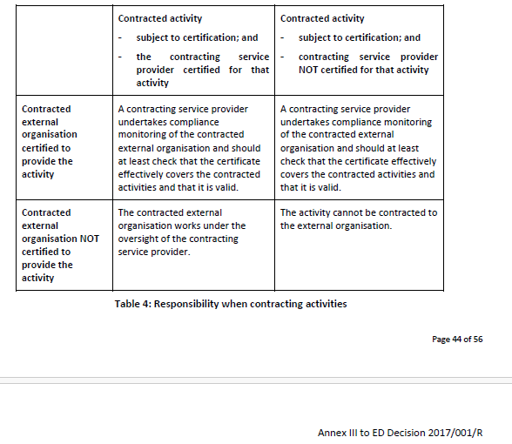
 | AMC5 ATM/ANS.OR.B.015 Contracted activities
 | SERVICE LEVEL AGREEMENT — SURVEILLANCE DATA
 | (a) When transferring surveillance data from their surveillance systems and surveillance data processing systems to other air navigation service providers, ATM/ANS providers should establish formal arrangements with them for the exchange of the data.
 | (b) Formal arrangements between ATM/ANS providers for the exchange or provision of surveillance data should include the following minimum content:
 | (1) the parties to the arrangements;
 | (2) the period of validity of the arrangements;
 | (3) the scope of the surveillance data;
 | (4) the sources of the surveillance data;
 | (5) the exchange format of the surveillance data;
 | (6) the service delivery point of the surveillance data;
 | (7) agreed service levels in terms of;
 | (i) surveillance data performance;
 | (ii) procedures in case of unserviceability;
 | (8) change management procedures;
 | (9) reporting arrangements with respect to performance and availability including unforeseen outages;
 | (10) management and coordination arrangements;
 | (11) ground-based surveillance chain safeguarding and notification arrangements.

ATM-ANS.OR.C.005
CUESTIONARIO |  | DOCUMENTACIÓN ANSP VERSIÓN 1 |  |  |  | Valoración AESA | DF/OB | Comentarios | Personal evaluador
Código | REQUISITO | ACLARACIONES SOBRE EL CUMPLIMIENTO | DOCUMENTACIÓN JUSTIFICATIVA | CÓDIGO | FECHA
 | ATM/ANS.OR.C.005 Estudio de seguridad y aseguramiento de cambios en el sistema funcional
ATM/ANS.OR.C.005 (a) (1) | a) Para cualquier cambio notificado de conformidad con el punto ATM/ANS.OR.A.045, letra a), punto 1, el proveedor de servicios distinto del proveedor de servicios de tránsito aéreo:
 | 1) garantizará que se lleve a cabo un estudio de seguridad en cuyo alcance se encuentre el cambio que proceda:
 | i) los elementos del equipo, de los procedimientos o humanos que se someten a cambio,
 | ii) las interfaces e interacciones entre los elementos sometidos a cambio y el resto del sistema funcional,
 | iii) las interfaces e interacciones entre los elementos sometidos a cambio y el contexto en el que está destinada su operación,
 | iv) el ciclo vital del cambio desde la definición hasta las operaciones, pasando por la transición al servicio,
 | v) los modos degradados previstos;
 | GM1 ATM/ANS.OR.C.005(a)(1) Safety support assessment and assurance of changes to the functional system
 | GENERAL
 | (a) The safety support assessment should be conducted by the service provider itself. It may also be carried out by another organisation, on its behalf, provided that the responsibility for the safety support assessment remains with the service provider.
 | (b) A safety support assessment needs to be performed when a change affects a part of the functional system managed by a service provider other than an air traffic services provider and it is being used in the provision of its services. The safety support assessment or the way it is conducted does not depend on whether the change is a result of a business decision or a decision to improve the service performance.
 | GM2 ATM/ANS.OR.C.005(a)(1) Safety support assessment and assurance of changes to the functional system
 | SAFETY SUPPORT ASSESSMENTS BY PROVIDERS THAT ARE ALSO ATS PROVIDERS
 | (a) Only air traffic services providers can perform a safety assessment. Service providers other than air traffic services providers can only perform a safety support assessment to determine that the new or changed service behaves only as specified in a specified context.
 | (b) A safety support assessment should be carried out for changes that cross the organisation’s boundary.
 | (c) An air traffic services provider may choose not to perform a safety support assessment of changes to its functional system when the changes do not cross the organisation’s boundary. In this specific case, the safety assessment of changes to the functional system should be performed.
 | GM3 ATM/ANS.OR.C.005(a)(1) Safety support assessment and assurance of changes to the functional system
 | SAFETY SUPPORT ASSESSMENT
 | (a) A safety support assessment is needed whenever the functional system of a service provider other than an air traffic services provider changes. This may be as a result of:
 | (1) the provider proposing a change to:
 | (i) its functional system;
 | (ii) the services it provides;
 | (iii) the context in which its functional system operates; or
 | (iv) the context in which the service is provided;
 | (2) the services used by the provider in the delivery of its services being planned to change; or/and
 | (3) a change to the context in which the service provider’s functional system operates as a result of a proposed change by another service provider, another organisation regulated by Regulation (EC) No 216/2008 or an unregulated body.
 | (b) The granularity of the safety support case report will depend on:
 | (1) the scope of the change;
 | (2) the nature and number of arguments; and
 | (3) the necessary and sufficient evidence needed to provide appropriate confidence that the safety support assurance is valid (complete and correct).
 | GM4 ATM/ANS.OR.C.005(a)(1) Safety support assessment and assurance of changes to the functional system
 | SCOPE OF THE CHANGE
 | (a) The description of the elements being changed includes the nature, functionality, location, performance, maintenance tasks, training and responsibilities of these elements, where applicable. The description of interfaces and interactions, between machines and between humans and machines, should include communication means, e.g. language, phraseology, protocol, format, order and timing and transmission means, where applicable. In addition, it includes the description of the context in which they operate.
 | (b) There are two main aspects to consider in evaluating the scope of a change:
 | (1) The interactions within the changed functional system.
 | (2) The interactions within the changing functional system, i.e. those that occur during transitions from the current functional system to the changed system. During such transitions, components are replaced/installed in the functional system. These installation activities are interactions within the changing functional system and are to be included within the scope of the change.
 | As each transition can be treated as a change to the functional system, the identification of both the above has a common approach described below.
 | (c) The scope of the change is defined as the set of the changed components and affected components. In order to identify the impacted components and the changed components, it is necessary to:
 | (1) know which components will be changed;
 | (2) know which component’s (components’) behaviour might be affected by the changed components, although it is (they are) not changed itself (themselves); and
 | (3) detect indirectly affected components by identifying:
 | (i) new interactions introduced by the changed or directly affected components;
 | (ii) interactions with changed or directly affected components via the context.
 | Furthermore, directly and indirectly impacted components will be identified as a result of applying the above iteratively to any directly and indirectly impacted components that have been identified previously. The scope of the change is the set of changed, directly impacted and indirectly impacted components identified when the iteration identifies no new components.
 | (d) The context in which the changed service is intended to be provided (see ATM/ANS.OR.C.005(a)(1)(iii)) includes the interface through which the service will be delivered to other service providers.
 | GM5 ATM/ANS.OR.C.005(a)(1) Safety support assessment and assurance of changes to the functional system
 | TRAINING
 | If the change modifies the way people interact with the rest of the functional system, then they will require training before the change becomes operational. Care should be taken when training operational staff before the change is operational, as the training may change the behaviour of the operational staff when they interact with the existing functional system before any other part of the change is made, and so the training may have to be treated as a transitional stage of the change. For example, as a result of training, ATCOs may come to expect information or alerts to be presented differently. People may also need refreshment training periodically in order to ensure that their performance does not degrade over time. The training needed before operation forms part of the design of the change, while the refreshment training is part of the maintenance of the functional system after the change is in operation.
 | GM6 ATM/ANS.OR.C.005(a)(1) Safety support assessment and assurance of changes to the functional system
 | INTERACTIONS
 | The identification of changed interactions is necessary in order to identify the scope of the change because any changed behaviour in the system comes about via a changed interaction. Changed interaction happens via an interaction at an interface of the functional system and the context in which it operates. Consequently, identification of both interfaces and interactions is needed to ensure that all interactions have identified interfaces and all interfaces have identified interactions. From this, all interactions and interfaces that will be changed can be identified.
ATM/ANS.OR.C.005 (a) (2) | a) Para cualquier cambio notificado de conformidad con el punto ATM/ANS.OR.A.045, letra a), punto 1, el proveedor de servicios distinto del proveedor de servicios de tránsito aéreo:
 | 2) asegurar con suficiente confianza por medio de un argumento completo, documentado y válido que el servicio se comportará y continuará comportándose únicamente como se indica en el contexto especificado.
 | AMC1 ATM/ANS.OR.C.005(a)(2) Safety support assessment and assurance of changes to the functional system
 | FORM OF ASSURANCE
 | Service providers other than air traffic services providers should ensure that the assurance is documented in a safety support case.
 | AMC2 ATM/ANS.OR.C.005(a)(2) Safety support assessment and assurance of changes to the functional system
 | COMPLETENESS OF THE ARGUMENT
 | The argument should be considered complete when it shows that:
 | (a) the safety support assessment of ATM/ANS.OR.C.005(b) has produced a service specification and context specification where:
 | (1) the service has been defined in terms of functionality, performance and the form of the interfaces;
 | (2) the specification of context correctly and completely records the conditions under which the specification of the service is true;
 | (3) the interaction of components, under failure conditions or failures in services delivered to the components, have been assessed for their impact on the service and, where necessary, degraded modes of service have been defined; and
 | (4) the specification encompasses the interaction with the environment;
 | (b) safety support requirements have been placed on the elements changed and on those elements affected by the change;
 | (c) the behaviour necessitated by the safety support requirements is the complete behaviour expressed by the service specification;
 | (d) all safety support requirements have been traced from the service specification to the level of the architecture at which they have been satisfied;
 | (e) each component satisfies its safety support requirements; and
 | (f) the evidence is derived from known versions of the components and the architecture and known sets of products, data and descriptions that have been used in the production or verification of those versions.
 | GM1 to AMC2 ATM/ANS.OR.C.005(a)(2) Safety support assessment and assurance of changes to the functional system
 | COMPLETENESS OF THE ARGUMENT
 | (a) Sufficiency of specifications
 | The way the service specification is arrived at is not of particular interest in a safety support case and so it is not dealt with here. A specification that is sufficient implies that the service meets the provider’s intent, i.e. it is valid. Two necessary conditions for a sufficient specification are provided here:
 | (1) Assessment of failure conditions (i) Failures or failure conditions are malfunctions of behaviour. This means either the loss or corruption of some intended behaviour, e.g. behaviour that is considered to be:
 | (A) more than (quantity, information);
 | (B) less than (quantity, information);
 | (C) additional to;
 | (D) faster than;
 | (E) slower than;
 | (F) part of;
 | (G) reverse of;
 | (H) other than;
 | (I) not;
 | (J) earlier than;
 | (K) later than;
 | (L) before; or
 | (M) after
 | that which was intended. If the behaviour of the service is altered in any way during malfunctions, the altered behaviour needs to be included in the specification. Further details could be found GM1 ATM/ANS.OR.C.005(b)(1) and GM1 ATM/ANS.OR.C.005(b)(2).
 | (ii) Some failures may not result in a degraded service.
 | (iii) Some failures may not be relevant in the context of use.
 | (iv) Strictly speaking, the failure and failure conditions described here are malfunctions of the services delivered by a component and may be caused by failures of components, errors in design, failures of services used by the component, or failures of the activities associated with installing the component, i.e. failure to install the component in the intended manner.
 | (v) When a redundancy within a component is no longer available, the behaviour of the component is considered to have changed, e.g. the reliability of the component will have changed and an indication of the loss of redundancy will have been provided.
 | (2) Evaluation of the behaviour
 | It is necessary to argue that the behaviour of the implementation, i.e. the system as built, matches the specification and there is no additional (unspecified) behaviour. This implies verification of service behaviour, which is required by ATM/ANS.OR.C.005(b)(2) and stated here in a more specific way. It is also necessary to argue that the behaviour of the change during transition into service matches the specification and there is no additional (unspecified) behaviour. If transition into service causes disruption to the service being changed or other services provided by the service provider, then it may be necessary to include, within the specification, a specification of the intended installation activities. This implies an assessment of failure conditions associated with the installation activities and the specification of any necessary mitigations, should the failures materialise and the installation not be performed as intended.
 | (b) Safety support requirements
 | (1) The safety support requirements are characteristics/items of the functional system to ensure that the system operates as specified. Based on the verification/demonstration of these characteristics/items, it could be concluded that the specifications are met.
 | (b) Safety support requirements (2) The highest-layer of safety support requirements represents the desired behaviour of the change at its interface with the operational context. These, ultimately become the specification, once the implementation is verified.
 | (b) Safety support requirements (3) In almost all cases, verification that a system behaves as specified cannot be accomplished to an acceptable level of confidence at the level of its interface with its operational environment. To this end, the system verification should be decomposed into verifiable parts, taking into account the following principles:
 | (i) Verification relies on requirements placed on these parts via a hierarchical decomposition of the top-level requirements, in accordance with the constraints imposed by the chosen architecture.
 | (ii) At the lowest level, this decomposition places requirements on elements, where verification that the implementation satisfies its requirements can be achieved by testing.
 | (iii) At higher levels in the architecture, during integration, verified elements of different types are combined into subsystems/components, in order to verify more complete parts of the system.
 | (iv) While they cannot be fully tested, other verification techniques may be used to provide sufficient levels of confidence that these subsystems/components do what they are supposed to do.
 | (v) Consequently, since decomposing the system into verifiable parts relies on establishing requirements for those parts, then safety support requirements are necessary.
 | (b) Safety support requirements (4) The way safety support requirements are achieved, is not of particular interest in a safety assessment, because a safety support argument demonstrates the trustworthiness of the specification.
 | (b) Safety support requirements (5) The architecture may not have requirements. During development, the need to argue satisfaction of system level requirements, which cannot be performed at the system level for any practical system, drives the architecture because verifiability depends on the decomposition of the system into verifiable parts.
 | (b) Safety support requirements (6) Demonstration that safety support requirements at system level are met allows them to be transformed into the safety support specification.
 | (c) Satisfaction of safety support requirements
 | (1) The concept laid down in AMC2 ATM/ANS.OR.C.005(a)(2) is that, provided the system and each subsystem/component/element meet its requirements, the system will behave as specified. This will be true provided (2), (3) and (4) below are met.
 | (c) Satisfaction of safety support requirements (2) The activity needed to meet objective (c) of AMC2 ATM/ANS.OR.C.005(a)(2) consists of obtaining sufficient confidence that the set of requirements is complete and correct, i.e. that:
 | (i) the architectural decomposition leads to a complete and correct set of requirements being allocated to each subsystem/component/element;
 | (ii) each requirement is a correct, complete and unambiguous statement of the desired behaviour, and does not contradict another requirement or any other subset of requirements; and
 | (iii) the requirements allocated to a subsystem/component/element necessitate the complete required behaviour of the subsystem/component/element in the target environment.
 | (c) Satisfaction of safety support requirements (3) This should take into account specific aspects such as:
 | (i) the possible presence of functions within the subsystem/component/element that produce unnecessary behaviour. For instance, in the case where a previously developed part is used, activities should be undertaken to identify all the possible behaviours of the part. If any of these behaviours is not needed for the foreseen use, then additional requirements may be needed to make sure that these functions are not solicited or inadvertently activated in operation or that the effects of any resulting behaviour are mitigated;
 | (ii) subsystem/component/element requirements that are not directly related to the desired behaviour of the functional system. This kind of requirement can, for instance, ask that the subsystem/component/element be developed in a given syntax or be designed in a certain way. These requirements often relate to technical aspects of the subsystem/component/element. Activities should be undertaken to ensure that each of these requirements is a correct, complete and unambiguous statement of the desired effect, and does not contradict another requirement or any other subset of requirements.
...
CUESTIONARIO |  | DOCUMENTACIÓN ANSP VERSIÓN 1 |  |  |  | Valoración AESA | DF/OB
 | (c) The software components that cannot be shown to be independent of one another should be allocated to the SWAL of the most critical of the dependent components. In this context, the term ‘software components’ is understood to be a building block that can be fitted or connected together with other reusable blocks of software to combine and create a custom software application, and ‘independent software components’ are those software components which are not rendered inoperative by the same failure condition.
 | (d) The allocated SWALs should be consistent with the levels defined in the software assurance processes.
 | GM4 to AMC6 ATM/ANS.OR.C.005(a)(2) Safety support assessment and assurance of changes to the functional system
 | ASSURANCE — EXAMPLES OF EXISTING INDUSTRIAL STANDARDS
 | (a) The service provider is responsible for the definition of the software assurance processes. In this definition of processes, the service provider may consider the guidance material contained in existing industrial standards for the software assurance considerations of software. It should be considered that not all standards address all aspects required and the service provider may need to define additional software assurance processes. The guidance material typically includes:
 | (1) objectives of the software life cycle processes;
 | (2) activities for satisfaction of those objectives;
 | (3) descriptions of the evidence, in the form of software life cycle data, that indicates that the objectives have been satisfied;
 | (4) variations according to the SWAL, to accommodate the different levels of rigour of the software assurances; and
 | (5) particular aspects (e.g. previously developed software) that may be applicable to certain applications.
 | 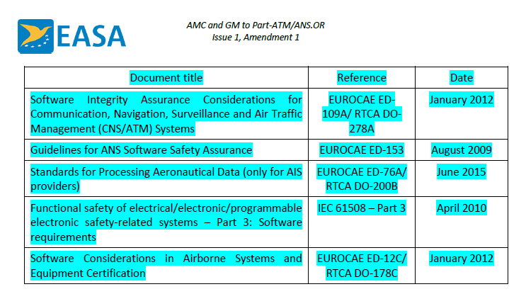 (b) The following table presents some of the existing industrial standards (at the latest available issue) used by the stakeholders:
 | EUROCAE ED-109A/RTCA DO-278A and EUROCAE ED-12C/RTCA DO-178C make reference to some external documents (supplements), which are integral part of the standard for the use of some particular technologies and development techniques. The supplements are the following:
 | (1) Formal Methods Supplement to ED-12C and ED-109A (EUROCAE ED-216/RTCA DO-333)
 | (2) Object-Oriented Technology and related Techniques Supplement to ED-12C and ED-109A (EUROCAE ED-217/RTCA DO-332)
 | (3) Model-Based Development and Verification Supplement to ED-12C and ED-109A (EUROCAE ED-218/RTCA DO-331)
 | When tools are used during the software development lifecycle, EUROCAE ED-215/RTCA DO330 ‘Software Tool Qualification Considerations’ may be considered in addition to EUROCAE ED12C RTCA/DO-178C and EUROCAE ED-109A/RTCA DO-278A.
 | (c) The definition of the software assurance processes may be based on one of these industrial standards, without combining provisions from different standards as far as the consistency and validation of each of the industrial standards have only been performed at individual level by each specific standardisation group.
 | GM1 ATM/ANS.OR.C.005(a)(2) Safety support assessment and assurance of changes to the functional system
 | SPECIFICATION
 | ‘Continue to behave only as specified in the specified context’ means that assurance needs to be provided that the monitoring requirements are suitable for demonstrating that the service behaves only as specified in the specified context during operation.
 | GM2 ATM/ANS.OR.C.005(a)(2) Safety support assessment and assurance of changes to the functional system
...

AIS.TR.355
CUESTIONARIO |  | DOCUMENTACIÓN ANSP VERSIÓN 1 |  |  |  | Valoración AESA | DF/OB
Código | REQUISITO | ACLARACIONES SOBRE EL CUMPLIMIENTO | DOCUMENTACIÓN JUSTIFICATIVA | CÓDIGO | FECHA
AIS.TR.355 | AIS.TR.355 Conjuntos de datos sobre el terreno
 | Cuando se proporcionen conjuntos de datos sobre el terreno de conformidad con el punto AIS.OR.355:
 | a) los conjuntos de datos sobre el terreno contendrán la representación digital de la superficie del terreno en forma de valores de elevación continuos en todas las intersecciones de una retícula definida, en alusión a una referencia común;
 | b) la retícula del terreno será angular o lineal y tendrá forma regular o irregular;
 | c) los conjuntos de datos sobre el terreno incluirán aspectos espaciales (posición y elevación), temáticos y temporales de la superficie de la Tierra que contengan características naturales, excluidos los obstáculos;
 | d) solo se proporcionará un tipo de característica, es decir, el terreno;
 | 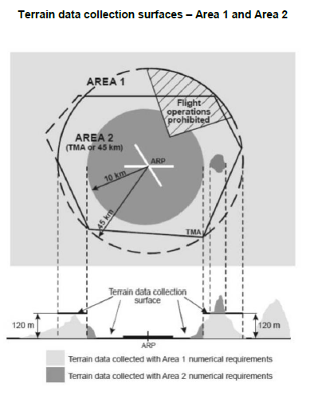 e) los siguientes atributos característicos del terreno se registrarán en el conjunto de datos sobre el terreno: 1) área de cobertura; 2) identificación del originador de los datos; 3) identificador de la fuente de datos; 4) método de adquisición; 5) espaciado de los puntos; 6) sistema de referencia horizontal; 7) resolución horizontal; 8) exactitud horizontal; 9) nivel de confianza horizontal; 10) posición horizontal; 11) elevación; 12) referencia de la elevación; 13) sistema de referencia vertical; 14) resolución vertical; 15) exactitud vertical; 16) nivel de confianza vertical; 17) superficie registrada; 18) integridad; 19) sello de fecha y hora; y 20) unidad de medida utilizada.
 | GM1 AIS.TR.355(e) Terrain data sets
 | ATTRIBUTES
 | The following additional terrain feature attributes may be recorded in the terrain data set:
 | (a) surface type;
 | (b) penetration level; and
 | (c) known variations.
 | f) Dentro del área cubierta por un radio de 10 km a partir de la ARP, los datos sobre el terreno deberán cumplir los requisitos numéricos del área 2;
 | g) en la zona comprendida entre 10 km y el límite de la TMA, o un radio de 45 km, según cuál zona sea más pequeña, los datos relativos al terreno que penetra en el plano horizontal 120 m por encima de la elevación mínima de la pista deberán cumplir los requisitos numéricos del área 2;
 | h) en la zona comprendida entre 10 km y el límite de la TMA, o un radio de 45 km, según cuál zona sea más pequeña, los datos relativos al terreno que no penetra en el plano horizontal 120 m por encima de la elevación mínima de la pista deberán cumplir los requisitos numéricos del área 1; y
 | i) en las partes del área 2 en las que estén prohibidas las operaciones de vuelo debido a un terreno muy alto u otras restricciones o reglamentaciones locales, los datos sobre el terreno deberán cumplir los requisitos numéricos del área 1.

AIS.TR.360
CUESTIONARIO |  | DOCUMENTACIÓN ANSP VERSIÓN 1 |  |  |  | Valoración AESA | DF/OB
Código | REQUISITO | ACLARACIONES SOBRE EL CUMPLIMIENTO | DOCUMENTACIÓN JUSTIFICATIVA | CÓDIGO | FECHA
AIS.TR.360 | AIS.TR.360 Conjuntos de datos sobre obstáculos
 | Cuando se proporcionen conjuntos de datos sobre obstáculos de conformidad con el punto AIS.OR.360:
 | a) los elementos de datos sobre obstáculos son características que deben representarse en los conjuntos de datos por puntos, líneas o polígonos;
 | 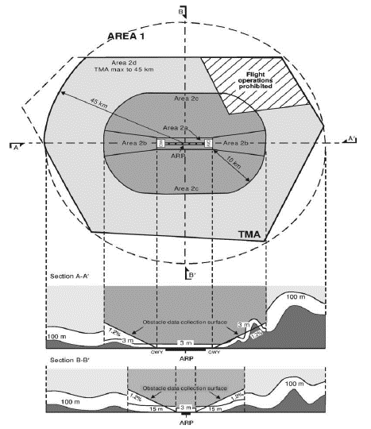 b) deberán proporcionarse todos los tipos de obstáculos definidos, y cada uno de ellos se describirá de acuerdo con la siguiente lista de atributos: 1) área de cobertura; 2) identificación del originador de los datos; 3) identificador de la fuente de datos; 4) identificador del obstáculo; 5) exactitud horizontal; 6) nivel de confianza horizontal; 7) posición horizontal; 8) resolución horizontal; 9) extensión horizontal; 10) sistema de referencia horizontal; 11) elevación; 12) exactitud vertical; 13) nivel de confianza vertical; 14) resolución vertical; 15) sistema de referencia vertical; 16) tipo de obstáculo; 17) tipo geométrico; 18) integridad; 19) sello de fecha y hora; 20) unidad de medida utilizada. 21) iluminación; y 22) marcado;
 | GM1 AIS.TR.360(b) Obstacle data sets
 | ATTRIBUTES
 | The following additional obstacle feature attributes may be recorded in the obstacle data set:
 | (a) height;
 | (b) operations; and
 | (c) effectiveness.
 | c) los datos sobre obstáculos para las áreas 2 y 3 se recogerán de acuerdo con las siguientes superficies de recogida de datos sobre obstáculos: 1) la superficie de recogida de datos sobre obstáculos para el área 2a tiene una altura de 3 m por encima de la elevación de la pista más próxima, medida a lo largo del eje de la pista, y para las partes relacionadas con una zona libre de obstáculos, si existe, a la elevación del extremo de pista más próximo; 2) la superficie de recogida de datos sobre obstáculos para el área 2b tiene una pendiente del 1,2 % que se extiende a partir de los extremos del área 2a a la elevación del extremo de pista, con una longitud de 10 km y un ensanchamiento del 15 % a cada lado; no será necesario recoger datos sobre obstáculos con menos de 3 m de altura sobre el suelo; 3) la superficie de recogida de datos sobre obstáculos para el área 2c tiene una pendiente del 1,2 % que se extiende por fuera de las áreas 2a y 2b a una distancia no superior a 10 km con respecto a los límites del área 2a; la elevación inicial del área 2c será la elevación del punto del área 2a en el que comience; no será necesario recoger datos sobre obstáculos con menos de 15 m de altura sobre el suelo; 4) la superficie de recogida de datos sobre obstáculos del área 2d tiene una altura de 100 m sobre el nivel del suelo; y 5) la superficie de recogida de datos sobre obstáculos del área 3 se extiende a 0,5 m por encima del plano horizontal que pasa por el punto más próximo del área de movimiento del aeródromo;
 | d) en las partes del área 2 en las que estén prohibidas las operaciones de vuelo debido a un terreno muy alto u otras restricciones o reglamentaciones locales, los datos sobre obstáculos deberán ser recogidos y registrados con arreglo a los requisitos numéricos del área 1;
 | e) la especificación del producto de datos sobre obstáculos, respaldada por coordenadas geográficas para cada uno de los aeródromos incluidos en el conjunto de datos, describirá las siguientes áreas: 1) las áreas 2a, 2b, 2c y 2d; 2) la zona de trayectoria de despegue; y 3) las superficies de limitación de obstáculos;
 | f) los conjuntos de datos sobre obstáculos contendrán la representación digital de la extensión vertical y horizontal de los obstáculos; y
...

ATSEP.OR.200
...
CUESTIONARIO |  | DOCUMENTACIÓN ANSP VERSIÓN 1 | Valoración AESA | DF/OB
ATSEP.OR.200 | ATSEP.OR.200 Requisitos de formación — Generalidades
 | Los proveedores de servicios velarán por que el ATSEP:
 | a) haya superado:
 | 1) la formación de cualificación establecida en el punto ATSEP.OR.205;
 | 2) la formación de cualificación establecida en el punto ATSEP.OR.210;
 | 3) la formación de habilitación de sistemas/equipos establecida en el punto ATSEP.OR.215;
 | b) haya superado la formación continua de conformidad con el punto ATSEP.OR.220.
 | GM1 ATSEP.OR.200 Training requirements — General
 | ATSEP TRAINING PHASES
 | The following diagram illustrates the phases of ATSEP training:
 | 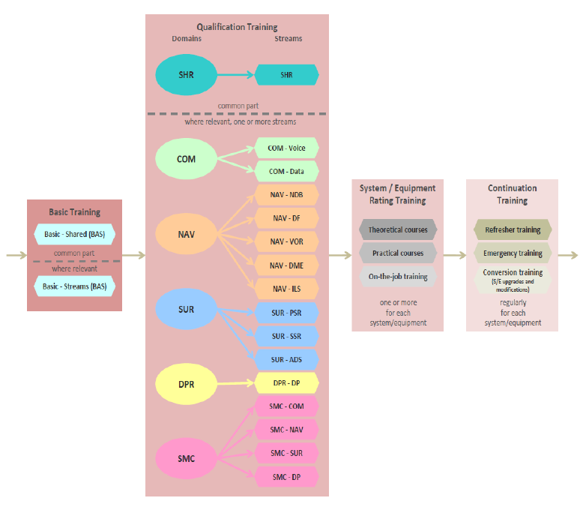
 | GM2 ATSEP.OR.200 Training requirements — General
 | STRUCTURE SYLLABI
 | Guidance material on how to read the tables in the appendices contained in this Subpart A of ANNEX XIII is provided in Appendix 5a.
 | GM1 ATSEP.OR.200(a) Training requirements — General
 | BASIC TRAINING
 | For the purpose of this section, ‘basic training’ is understood as being training designed to impart fundamental knowledge of the service provider’s operational environment.
 | QUALIFICATION TRAINING
 | For the purpose of this section, ‘qualification training’ is understood as being training designed to impart knowledge and skills appropriate to the qualification stream to be pursued in the service provider’s operational environment.
 | SYSTEM/EQUIPMENT RATING TRAINING
 | For the purpose of this section, ‘system/equipment rating training’ is understood as being training designed to impart system/equipment-related knowledge and skills leading towards operational competence.
...

